Introduktion
 Omkostningsskitse

 | INTRODUKTION

 | Formål
 | Omkostningsskitsen er udarbejdet som en ensartet omkostningsramme for virksomheder, som ønsker at sammensætte et evalueringsforslag til Behandlingsrådet. Skitsen har til formål at give Behandlingsrådet en indikation af, hvordan de samlede omkostninger forbundet med anvendelsen af en sundhedsteknologi fordeler sig over en given tidshorisont for én patient.

 | OBS: Det står ansøger frit for at ændre, tilføje, flytte og omformulere i skitsens indhold i det omfang det bidrager til en tydeligere repræsentation af omkostningsbilledet og opgørelsen.

 | Præmis for anvendelse af omkostningsskitsen
 | Som beskrevet i punkt 2.5 i Behandlingsrådets proceshåndbog kan regioner, hospitalsledelser og virksomheder indsende forslag til evalueringer i Behandlingsrådet.

 | Jævnfør Danske Regioners bestyrelsesmøde den 24. september 2022 er det ikke længere et krav, at virksomheder skal sandsynliggøre, at sundhedsteknologien er omkostningsneutral- eller reducerende. Derfor er det ikke længere et krav, at omkostningsskitsen skal benyttes af virksomheder. Dog opfordres alle ansøgere til at bruge omkostningsskitsen til at gennemgå og vurdere omfanget af omkostningselementer på tværs af de fire sektorer i skitsen.

 | Omkostningsskitsen mulliggør ikke eksplicit inklusion af sundhedseffekter direkte i omkostningsskitsen. Det økonomiske konsekvenser af sundhedseffekter (f.eks. mindsket risiko for genindlæggelser, bivirkninger ved behandling, mv.) kan dog inkluderes.

 | Ansøger har derudover mulighed for, i evalueringsforslaget, at vedlægge andet sundhedsøkonomisk litteratur og materiale ansøger mener har relevans for en sandsynliggørelse af omkostningsneutralitet/-besparelse.

 | Forslagsfasens procestrin
 | Processen for udfærdigelse af et evalueringsforslag er illustreret i figur 2. Omkostningsskitsens placering i forslagsfasen er markeret med en rød vægt i trin 3. Skitsen tages først i brug, når ansøger har besluttet sig for, om denne ønsker at udarbejde et evalueringsforslag.

 | Figur 2. Forslagsfasens trin. (1) Fasen initieres officielt af ansøger, når denne indsender en udfyldt kontaktanmodning, som findes på Behandlingsrådets hjemmeside. (2) Sekretariatet vil sammen med ansøger finde en dato for et indledende dialogmøde, hvor begge parter gennemgår punkterne på den standardiserede agenda, som den fremgår af proceshåndbogen. (3) Herefter kan ansøger begynde sit arbejde med evalueringsforslaget. I dette trin kan ansøger og projektgruppe indgå i en løbende dialog efter forudgående aftale med projektgruppen om dialogens omfang. (4) Evalueringsforslaget fra ansøger valideres og godkendes af projektgruppen, inden det fremsendes til Rådet. (5) Rådet vil vurdere de indsendte evalueringsforslag og udvælge den eller de forslag, som går videre til evaluering og udvikling af et evalueringsdesign.

 | Faner og support
 | Omkostningsskitsen er inddelt i en række faneblade:

 |  | Introduktion | Indeholder en overordnet introduktion til anvendelsen af omkostningsskitsen
 |  | Resultater | Samler de fire delresultater i de sektorspecifikke faner i én oversigt.
 |  | Generel input | Indeholder overordnede input specifikt for sundhedsteknologien og det valgte alternativ.
 |  | Hospital | Gennemgang af de inkluderede omkostninger forbundet med hospitalssektoren.
 |  | Praksis- & speciallæge | Gennemgang af de inkluderede omkostninger forbundet med praksis- og speciallægesektoren.
 |  | Kommune | Gennemgang af de inkluderede omkostninger forbundet med kommunalsektoren.
 |  | Patient | Gennemgang af de inkluderede omkostninger forbundet med patientperspektivet.
 |  | Overvejelser | Indeholder plads til fritekst for overhead- og implementeringsomkostninger samt andre overvejelser fra ansøger.
 |  | Kildeliste | Indeholder ansøgers detaljerede oversigt over alle anvendte kilder i udfyldelsen af omkostningsskitsen.
 |  | Nøgletal | Indeholder en oversigt over en række faste økonomiske nøgletal som kan anvendes i omkostningsskitsen.

 | For en række celler i omkostningsskitsen vil ansøger kunne finde en forklarende tekst tilknyttet. Teksten fremkommer ved at højreklikke på/markere cellen som er farvet grøn for hurtigere identificering af hjælpetekst.

 |  | klik her

 | Langt størstedelen af skitsen er frigjort til redigering og strukturering af ansøgers individuelle omkostningsdata. I udviklingen af omkostningsskitsen har Behandlingsrådet lagt vægt på at udvikle et simpelt og fleksibelt værktøj for ansøgers præsentation af omkostningsdata.

 | METODETILGANG

 | Analyseperspektiv
 | Omkostningsopgørelsen skal ske med fokus på et begrænset samfundsperspektiv (figur 1). For nærmere beskrivelse af perspektivafgræsningen og hvorledes omkostningsopgørelsen forventes foretaget i omkostningsskitse, sundhedsøkonomiske analyser og budgetkonsekvensanalyser henvises til Behandlingsrådets tekniske bilag nr. 2 ’Vejledning i omkostningsopgørelse’.
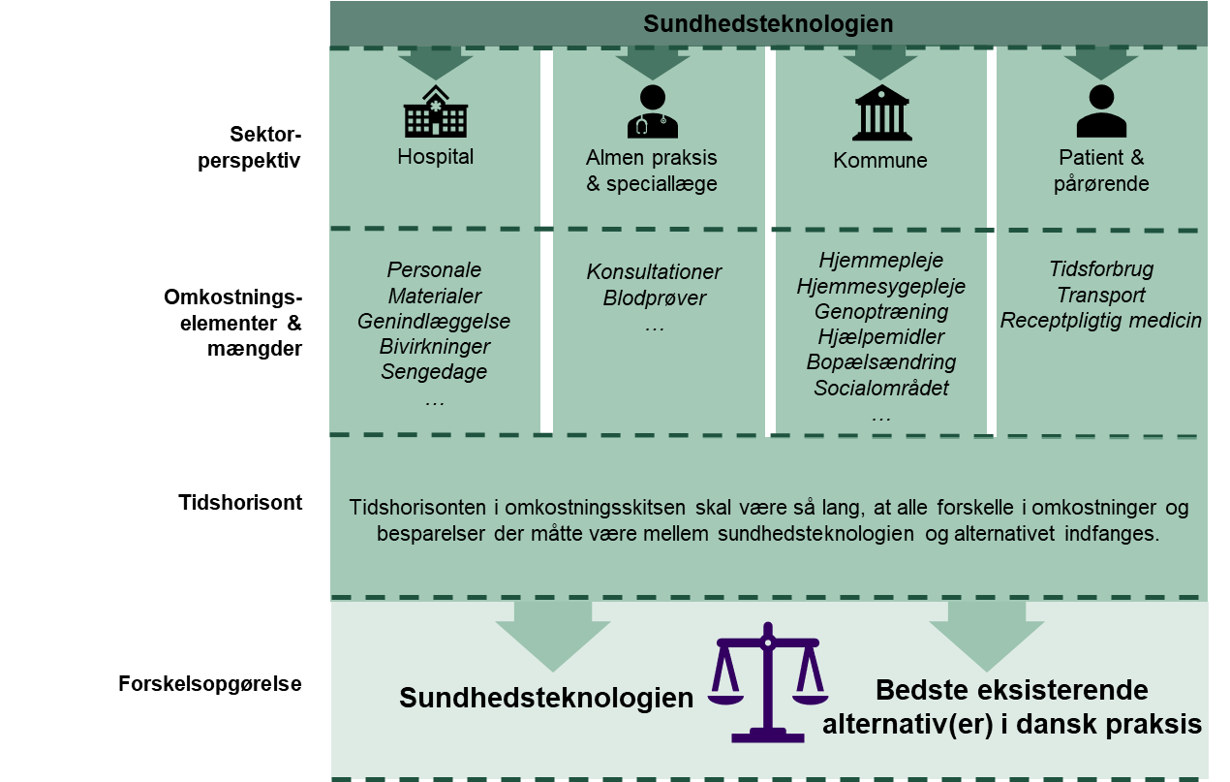

 | Figur 1. Illustration af det begrænsede samfundsperspektiv, som skal anvendes i omkostningsskitsen og den sundhedsøkonomiske analyse. Det begrænsede samfundsperspektiv inkluderer fire sektorer; hospitalssektoren, almen praksis og speciallægepraksis, kommunalsektoren, og patientområdet, der alle indeholder forskellige omkostningskomponenter.

 | Det forventes at ansøger udfylder skitsen efter bedste evne og datagrundlag, men der vil være situationer, hvor akkumuleringen af omkostninger ikke sker i alle sektorer. Behandlingsrådet arbejder her under accept af, at der vil være variation i antallet og kvaliteten af omkostningskomponenterne i omkostningsskitsen.

 | Ansøgers arbejde med omkostningsskitsen skal anses som forarbejde til den endelige sundhedsøkonomiske analyse i det tilfælde, hvor sundhedsteknologien udvælges til videre evaluering af Rådet.

 | Valg af alternativ
 | Omkostningsskitsen er udarbejdet med tanke på, at ansøger sammenligner med ét alternativ. Som beskrevet i Behandlingsrådets metodevejledning i punkt 6.1 om kliniske spørgsmål er komparator i udgangspunktet den bedste, alternative, bredt implementerede teknologi og/eller standard of care i den specifikke sammenhæng. I tilfælde, hvor der ikke er et reelt alternativ, vil alternativet være f.eks. ingen aktiv behandling, placebo og/eller sham.

 | Da omkostningsskitsen anvendes før et fagudvalg definerer evalueringsrammerne igennem et evalueringsdesign er det på dette tidspunkt ikke retvisende at kalde alternativet for komparator.

 | Idet prisen for det valgte alternativ ofte ikke er tilgængelig for ansøger må prisfastsættelsen i omkostningsskitsen bero på ansøgers bedst mulige grundlag for en prisfastsættelse.

 | Gennemsnitsomkostning per patient
 | I sundhedsøkonomiske analyser opgøres akkumulationen af omkostninger og effekter på individplan. Hermed forstås, at beregningerne i omkostningsskitsen skal fokusere på en gennemsnitlig omkostning per patient.

 | I situationer, hvor en sundhedsteknologisk løsning anvendes i behandlingen af flere patienter, eventuelt over en årrække, skal omkostningen forbundet med brugen af sundhedsteknologien derfor fordeles ud over flere patienter ved hjælp af en fordelingsnøgle (se afsnit 2.1.2 og 2.1.3 i Behandlingsrådets tekniske bilag 2. ’Vejledning i omkostningsopgørelse’).

 | Anvendelse af nøgletal
 | En række omkostningselementer indenfor hver af de fire sektorer vil være faste og foruddefinerede jf. Behandlingsrådets tekniske bilag 2. ’Vejledning i omkostningsopgørelse’. Anvender ansøger et omkostningselement som fremgår af listen med nøgletal under fanen ’Nøgletal’ i omkostningsskitsen, skal den tilsvarende enhedsomkostning anvendes.

 | Overheadomkostninger
 | Overhead er en fællesbetegnelse for de omkostninger, som ikke er direkte relaterbare til en patients behandling. Heri kan bl.a. omkostninger til vedligeholdelse af et sygehus, administration, el-, vand og varme indgå. Overheadomkostninger kan være udfordrende at estimere, men i visse tilfælde kan det specifikt være overheadomkostninger som en sundhedsteknologi er med til at reducere.

 | Ansøger skal ikke beregne omkostninger til overhead eller eventuel implementering/udfasning i omkostningsskitsen. Behandlingsrådet tager tilstedeværelsen af overheadomkostninger og implementerings-/udfasningsomkostninger i betragtning i sin kvalitative vurdering af omkostningsskitsen.

 | Yderligere forventes det, at ansøger tager stilling til relevante overvejelser om overhead samt implementering og udfasning af sundhedsteknologien i et narrativt format i fanen 'Yderligere Information'. Overheadomkostninger og implementerings-/udfasningsomkostninger kan blive inddraget i et evalueringsdesign, hvis det har særlig relevans for vurderingen af sundhedsteknologien.

 | Kilder og kildehenvisning
 | Ansøger skal sikre sig tydelig angivelse af kildematerialet for de data, som medtages i omkostningsskitsen. Data i omkostningsskitsen såvel som en eventuel sundhedsøkonomisk evaluering kan basere sig på forskellige kilder og dertilhørende usikkerheder. Sekretariatet foretager en validering af det inkluderede kildemateriale og dets relevans for en dansk behandlingskontekst forud for en præsentation for Rådet. Ikke-udtømmende eksempler på kilder kan være:

 | - Omkostningsstudier
 | - DRG-registre
 | - Honorartabeller
 | - Ekspertudtalelse
 | - Data-on-file

 | Data kan ligeledes basere sig på litteratur om hændelser mv. som tilknyttes en enhedsomkostning.

 | I fanen ’Kildeliste’ indskrives hver enkelt kilde med et kildenummer, kildetype (f.eks. randomiseret klinisk studie, observationsstudie, ekspertvurdering, database osv.) samt en beskrivelse af kilden, herunder f.eks. titel indhold og ophav (f.eks. en Digital Object Identificer (DOI) hvis kilden er en publikation). Ansøger skal ligeledes tydeliggøre, hvornår et estimat i omkostningsskitsen er ansøgers eget bud på en værdi eller et omkostningselement.

 | Når en kilde indgår som datagrundlag i omkostningsskitsen noteres kildenummeret eller kildenumrene ud for de enkelte dataelementer i hver fane under overskriften ’Kildehenvisning’. Anvender ansøger data, som ansøger vurderer er fortroligt, er det ansøgers ansvar at gøre Sekretariatet opmærksom på, hvornår disse data indgår. Her kan data f.eks. markeres med gult, eller tilknyttes en kommentar med markering af, at det pågældende data er fortroligt. Alle produktpriser som ikke allerede er offentligt tilgængelige behandles fortroligt af Behandlingsrådet.

Resultater
Resultater

 |  |  |  |  |  |  |  | Hospital
 | ESTIMERET OMKOSTNINGSFORSKEL PER PATIENT

 |  | Teknologi | Hospital | Praksis/Speciall. | Kommune | Patient | Sum
 | Sundhedsteknologi | 5,537 kr. | 3,062 kr. | 5,997 kr. | 14,206 kr. | 17,807 kr. | 46,609 kr.
 | Alternativ | 3,623 kr. | 8,877 kr. | 3,197 kr. | 17,396 kr. | 11,957 kr. | 45,049 kr.
 | Difference | 1,915 kr. | -5,815 kr. | 2,800 kr. | -3,190 kr. | 5,850 kr. | 1,560 kr.

